Mécanique
Notes de calcul mécanique
nqfsdf = inscrire manuellement |  |  |  |  |  |  |  |  |  |  |  | PRIX VARIABLE
Données |  |  |  | Données poulie T10 PDT10-12-31 |  | Données poulie T10 PDT10-14-31 |  |  |  |  |  | Nema |  | unité | prix |  | fourniteur | Q nécessaire | Q perso | Q à commander | prix total | prix arrondi
nombre de tiroir | 2 |  |  | Dp (mm) | 36.35 | Dp (mm) | 44.56 |  |  |  |  | 23HM30-2804S | 1,89 Nm |  | 36.5 | piece | gotronic | 0 | 0 | 0 | 0 | 0
nombre d'emplacement par tiroir | 6 |  |  | Z | 12 | Z | 14 |  |  |  |  | 23 HS41-1804S | 2,4 Nm |  | 49.5 | piece |  | 0 | 0 | 0 | 0 | 0
hauteur 1 emplacement (mm) | 80 | mm |  | largeur | 16 | largeur | 16 |  |  |  |  | 23HS45-4204D-B200 | 3Nm |  | 67.59 | piece |  | 2 | 0 | 2 | 135.18 | 135.18
longueur du tiroir | 3 | m |  | i | 1 | i | 1 |  |  |  |  | multiplex 24 mm |  |  | 50 | m^2 |  | 1.5696 | 0 | 1.5696 | 78.48 | 100
nombre de moteur | 2 |  |  | c2 | 1 | c2 | 1 |  |  |  |  | pvc (1m*2m) |  |  | 36.2 | plaque |  | 1 |  | 1 | 36.2 | 36.2
vitesse de déplacement | 0.04 | m/s |  | c1 | 6 | c1 | 7 |  |  |  |  | courroie T10 | 850 | mm | 17.34 | pièce |  | 4 | 0 | 4 | 69.36 | 69.36
accélaration | 0.08 | m/s |  | prix | 10.68 | prix | 13.77 |  |  |  |  | plat alu | 3840 | mm | 4.12 | m |  | 4 | 0 | 4 | 16.48 | 16.48
 |  |  |  |  |  |  |  |  |  |  |  | profilé | 4m |  | 5.45 | pièce |  | 12 | 0 | 12 | 65.4 | 65.4
Tiroir - masse |  |  |  |  |  |  |  |  |  |  |  | visserie |  |  |  |  |  |  |  |  | 60 | 60
Masse d'un tiroir d'une longueur de 3m |  |  |  |  | calcul couple Z = 14 |  |  |  | Précision moteur Z 14 |  |  | poulie |  |  | 13.77 |  |  | 4 | 0 | 4 | 55.08 | 55.08
Article | masse | unité | Poids total |  | cas défavorable : 1 vide et 1 plein |  |  |  | Prcs. Demandé | 0.5 | mm
Profil en U 4m 60x27 mm acier | 0.57 | kg/m | 10.26 |  | m déplace. | 15 | kg |  | Angle de pas | 1.8 | ° |  |  |  |  |  |  |  |  | total | 516.18 | 537.7
Visserie et autres | 0.6 | kg/emplct | 3.6 |  | FR (friction) | 70 | N |  | nbr de pas | 200 | pas
PVC | 0.6 | kg/emplct | 3.6 |  | couple | 2.45 | Nm |  | micro-step | 2
Total poids de 1 tiroir |  | kg | 17.46 |  | F. de sécurité | 1.5 |  |  | dépl. vertical |  | mm | Calcul courroie (Z12) |  |  |  |  | Donnée roulement G
Charge utile (train + rails) | 2.5 | kg/emplct | 15 |  | Couple M | 3.7 | Nm |  |  |  |  | cas défavorable : 1 vide et 1 plein |  |  |  |  | Øint | 12 | mm
Poids tolal ( tiroir plein) |  | kg | 32.46 |  | cas intermédiaire : 1 vide et 1/2 plein |  |  |  | calcul vitesse / moteur |  |  | m déplace. | 15 | kg |  |  | Øext | 37 | mm
 |  |  |  |  | m déplace. | 7.5 | kg |  | 17.14 | tr/min |  | FR (friction) | 70 | N | estimation |  | epaisseur | 12 | mm
tiroir - dimensions |  |  |  |  | FR (friction) | 70 |  |  |  |  |  | FA | 1.2 | N | accélération |  | nombre de roulement | 4
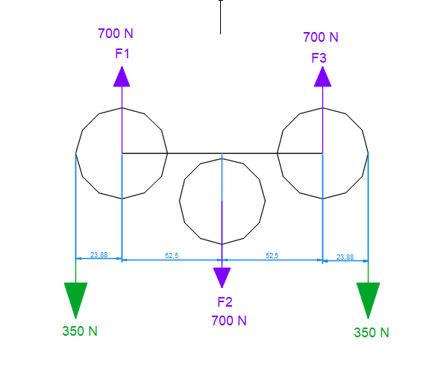
longueur total de profilé U ( 2 tiroir) | 36 | m |  |  | couple | 1.62 | Nm |  |  |  |  | FA max | 150 | N | arrêt d'urgence (g=10?) |  | Calcul roulement
nombre de profilé | 11 | nbr |  |  | frein min / moteur | 1.62 | Nm |  | Précision moteur Z12 |  |  | FH | 150 | N | poids |  | F | 175 | N
longueur plaque pvc / emplacement | 990 | mm |  |  | F. de sécurité | 1.5 |  |  | Prcs. Demandé | 0.5 | mm | FU | 386.2 | N | somme |  | pression Ø | 0.39 | N/mm^2
hauteur plaque pvc | 480 | mm |  |  | Couple M | 2.4 | Nm |  | Angle de pas | 1.8 | ° | c2 | 1 |  | facteur de fonctionnement |  | pression Ø max bois | 4.5 | N/mm^2
nombre de plaque de pvc 2 tiroir | 2 | 7 empl |  |  |  |  |  |  | nbr de pas | 200 | pas | FU / courroie | 193.1 | N |  |  | facteur de sécurité | 11.4
nombre de plaque de pvc 2 tiroir | 1 | 6 empl |  |  | calcul couple Z = 12 |  |  |  | micro-step | 2 |  | c1 | 6 | (max) | facteur d'engrènement
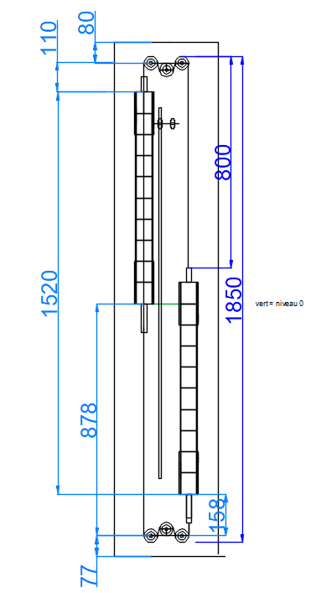
 |  |  |  |  | cas défavorable : 1 vide et 1 plein |  |  |  | dépl. vertical | 0.285 | mm | Fu' req | 32.183333333 | N | force par dent ==> OK |  | Donnée roulement réglage
(plaque PVC 1000*2000) |  |  |  |  | m déplace. | 15 | kg |  | step/mm | 3.503 |  | F traction max | 649.2 | N |  |  | Øint | 12 | mm
 |  |  |  |  | FR (friction) | 70 | N |  |  |  |  | Fadm adv09 | 650 | N |  |  | Øext | 28 | mm
Structure |  |  |  |  | couple | 2.00 | Nm |  |  |  |  | Fadm adv07 | 1310 | N |  |  | epaisseur | 8 | mm
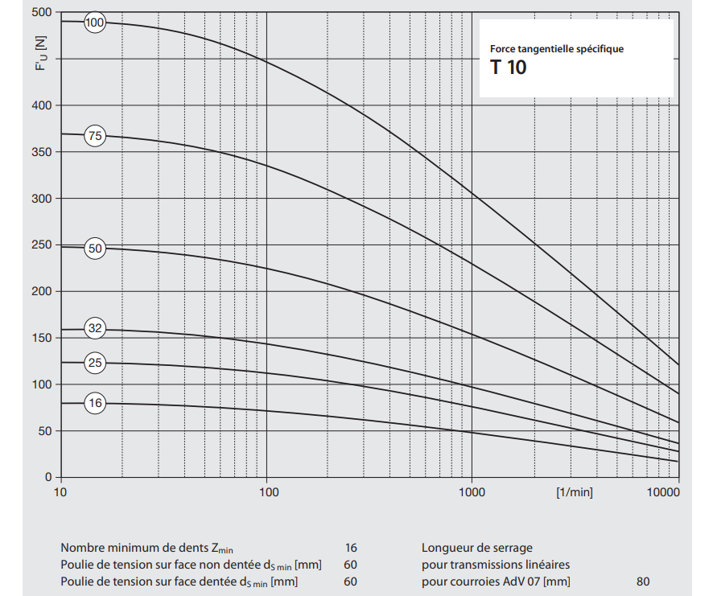
hauteur "morte" hm (sans tiroir) | 428 | mm |  |  | F. de sécurité | 1.5 | Nm |  |  |  |  |  |  |  |  |  | nombre de roulement | 4
hauteur due au 2 tiroir | 880 | mm |  |  | Couple M | 3.0 | Nm |  | calcul vitesse / moteur |  |  |  |  |  |  |  | Calcul roulement
hauteur total structure multiplex | 1308 | mm |  |  | cas intermédiaire : 1 vide et 1/2 plein |  |  |  | 21.02 | tr/min |  |  |  |  |  |  | F | 175 | N
largeur multiplex | 300 | mm |  |  | m déplace. | 7.5 | kg |  |  |  |  |  |  |  |  |  | pression Ø | 0.78 | N/mm^2
Surface 1 panneau | 0.3924 | m^2 |  |  | FR (friction) | 70 |  |  |  |  |  |  |  |  |  |  | pression Ø max bois | 4.5 | N/mm^2
nombre de panneau | 4 |  |  |  | couple | 1.32 | Nm |  |  |  |  |  |  |  |  |  | facteur de sécurité | 5.8
entraxe | 1150 |  |  |  | frein min / moteur | 1.32
 |  |  |  |  | F. de sécurité | 1.5 |  |  |  |  |  |  |  |  |  |  | charge maximale
Courroie ( 1 morceau) |  |  |  |  | Couple M | 2.0 | Nm |  |  |  |  |  |  |  |  |  | 6301-2RS
longueur morte droite | 150 | mm |  |  |  |  |  |  |  |  |  |  |  |  |  |  | Charge dynamique de base | C | 10.1 kN
longueur morte poulie | 314 | mm |  |  |  |  |  |  |  |  |  |  |  |  |  |  | Charge statique de base | C0 | 4.15 kN |  |  | Limite de fatigue | Pu | 0.176 kN
longeur morte totale | 464.15926536 | mm |  |  |  |  |  |  |  |  |  |  |  |  |  |  |  |  |  |  |  | Vitesse limite |  | 14 000 r/min
longeur morte tiroir | 480 | mm |  |  |  |  |  |  |  |  |  |  |  |  |  |  | 6001 2RS |  |  |  |  | Coefficient de charge minimale | kr | 0.03
longeur 1 courroie totale | 944.15926536 | mm |  |  |  |  |  |  |  |  |  |  |  |  |  |  | Charge dynamique de base | C | 5.4 kN |  |  | Coefficient de calcul | f0 | 11
longeur inventor | 850 | mm |  |  |  |  |  |  |  |  |  |  |  |  |  |  | Charge statique de base | C0 | 2.36 kN
longeur standard | 850 | mm
nombre de courroie | 4 | nbr

 |  |  |  |  |  |  |  |  |  |  |  |  |  |  |  |  |  |  |  |  |  | Limite de fatigue | Pu | 0.1 kN
ELASTIQUE |  |  |  |  |  |  |  |  |  |  |  |  |  |  |  |  |  |  |  |  |  | Vitesse limite |  | 17 000 r/min
 | Mesure arbre |  |  |  |  |  | Cisaillement goupille |  |  |  |  |  |  |  |  |  |  |  |  |  |  | Coefficient de charge minimale | kr | 0.025
 | MIN | MAX |  |  |  |  | Re | 235 | Mpa |  |  |  |  |  |  |  |  |  |  |  |  | Coefficient de calcul | f0 | 13
Précision micromètre : +-0,01 | 11.945 | 11.955 | Classe de départ |  |  |  | Diamètre arbre | 12 | mm
 |  |  |  |  |  |  | Couple | 3000 | Nmm
C = Couple moteur max | 3000 | Nmm |  |  |  |  | s (facteur sécu) | 1.5
Cf = couple avec facteur sécu | 4200 | Nmm |  |  |  |  | n (sections cisaillées) | 2 | /
s = facteur sécu allant de 1,4 -> 2 (suivant régularité transmission) | 1.4 | / |  |  |  |  | Rpg | 78.3 | Mpa
 |  |  |  |  |  |  | T | 250 | N
Frottement alu-acier | 0.1 | / |  |  |  |  | Ø min | 2.016 | mm
longueur de contact | 31 | mm

Pmin | 6.045 | MPa (N/mm^2)

rho e | 2.679 | /
rayon ext poulie | 32 | mm
rayon int poulie | 11.945 | mm

lambda e | 1.324 | /

lmbda i (rayon nul / axe plein - c.f. livre) | 1

E (Young) acier | 217500
E (Young) alu | 70000
v (coeff poisson) acier | 0.3
v (coeff poisson) alu | 0.35

S apparent (serrage) | 0.0019589679448 | mm | TOLERANCE MINIMUM

Rugosité alu | 3.20E-03 | mm
Rugosité acier | 1.60E-03 | mm

S réel | 0.016358967945

S max (serrage) | 0.05 | jeu qu'on doit rattraper si trou de 11,9

Tension limite alu | 70 | MPa (N/mm^2)
Tension limite acier | 235 | MPa (N/mm^2)

sigma i acier
sigma i alu

Pmax 1 | 30.123138794
Pmax 2 | 235
Pmax | 30.123138794 | MPa (N/mm^2) |  |  | Force "emboitement" | 3504.2730885 | N

Smax | 0.0097618502475 | mm | TOLERANCE MAXIMUM

Température | 206.99355743 | °C

Coefficient dilatation alu | 2.30E-05

PLASTIQUE

r* | 27.47 | mm

r intérieur | 11.95 | mm
r extérieur | 32.00 | mm
rho* | 2.30 |  |  | 2,2 / 75 | 2,3/70
rho ei | 2.68 | /
R* (limite plastique) | 70.00 | MPa (N/mm^2)
P (pression au niveau de l'axe) | 67.51 | MPa (N/mm^2) |  | B63
F (force) | 0.00

rho* bis | 2.30

P bis | 67.505042825

C1 | 0.00023955838939
C2 | 0.50948541152

u* | 0.025126119911 |  | ce que l'on veut comme serrage
Serrage | 0.050252239822 |  | 0.05

Principe d'analyse de risque
Principe de l’analyse de risque
Les principes utilisés pour l’élaboration de l’analyse de risque sont basés sur la norme EN ISO 12100 : 2010 – Sécurité des machines – Principes généraux de conception – Appréciation du risque et réduction du risque.
Le processus d’appréciation du risque décrit dans la norme consiste essentiellement en deux phases : l’analyse du risque et l’évaluation du risque.
L’analyse du risque se décompose en différentes actions :
- la détermination des limites de la machine
- l’identification des phénomènes dangereux
- l’estimation du risque (dans lequel, pour ce dernier point, on prendra en compte la gravité du risque et la probabilité d’occurrence d’un dommage).
Après l'estimation du risque, une évaluation du risque doit être menée pour déterminer si une réduction du risque est nécessaire.
Le processus d’appréciation du risque est illustré par la figure 1 ci-dessous extraite de la norme
1/ Détermination des limites de la machine :
L'appréciation du risque commence par la détermination des limites de la machine, en prenant en compte toutes les phases de vie de la machine. Cela signifie qu'il convient d'identifier les caractéristiques et les performances de la machine, des opérateurs, de l'environnement et des produits associés. Ceux-ci peuvent être repris suivant :
- les limites d'utilisation (utilisation normal, mauvais usage raisonnablement prévisible, différents modes de fonctionnement, les niveaux attendus de formation des personnes exposées, ... )
- les limites dans l'espace
- les limites dans le temps (durée de vie de la machine ou de certains composants, les fréquences d'entretien recommandées, ...)
- autres limites comme les propriétés des matériaux traités, les conditions d'environnement (T°, poussières, humidité, exposition au soleil, ...).
2/ Identification des phénomènes dangereux :
Pour nous permettre d’identifier les phénomènes dangereux, nous avons utilisés comme outil l’annexe B.1 de la norme EN 12100, qui classifie des phénomènes dangereux pouvant être présent sur une machine ou une quasi-machine (reprise dans les colonnes A, B et C du tableau d’analyse de risque). Dans ce tableau, les phénomènes dangereux ont été regroupés en fonction de leur type (phénomènes mécaniques, phénomènes électriques, etc).
3/ Estimation et évaluation des risques :
Pour l’estimation et l’évaluation du risque, nous avons utilisé une méthode inspirée de la méthode de kinney. L’estimation du risque y est décomposée en trois facteurs : la probabilité d’occurrence de l’évènement dangereux, l’exposition au danger et la conséquence possible. Dans le cadre de l’évaluation du risque, les trois facteurs sont multipliés de manière à obtenir un résultat chiffré qui permettra d’émettre un jugement et de choisir de mettre en place un moyen de réduction du risque.
Les tableaux ci-dessous fournissent une explication des valeurs utilisées et de leur signification.

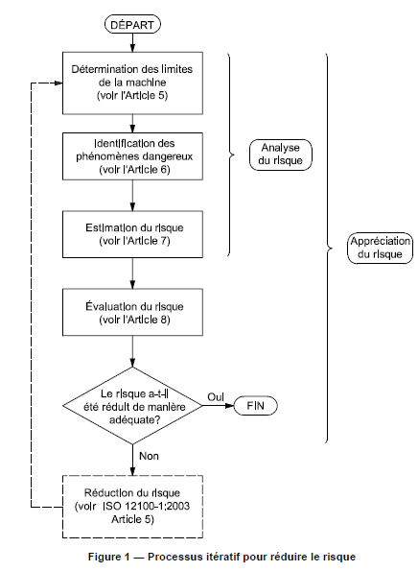

Méthode Kinney

Probabilité - P |  | Gravité - G |  | Exposition - E |  | Risque - R = P x G x E
0.1 | Presqu'impossible | 1 | Blessures sans incapacité | 0.5 | Très rare (1 fois par an) | < ou = 20 | Risque acceptable
0.2 | Pratiquement impossible | 3 | Blessures avec incapacité | 1 | Rare (Quelques fois par an) | 20 < R < 70 | Attention requise
0.5 | Concevable, mais improbable | 7 | Invalidité permanante | 2 | Parfois (mensuellement) | 70 < R < 200 | Mesures requises
1 | Improbable, cas limite | 15 | 1 cas mortel | 3 | Occasionnelle (Hebdomadaire) | 200 < R < 400 | Améliorations nécessaires
3 | Inhabituel, mais possible | 40 | Plusieurs morts | 6 | Fréquente (journalière) | > 400 | Arrêt de l'installation
6 | Fort possoble | 100 | Catastrophe | 10 | Permanente
10 | Pouvant être attendu
4/ Réduction du risque :
L'objectif de réduction du risque peut être atteint en supprimant les phénomènes dangereux ou en réduisant, séparément ou simultanément, chacun des deux facteurs qui déterminent le risque associé :
⎯ la gravité du dommage pouvant résulter du phénomène dangereux considéré;
⎯ la probabilité de survenue de ce dommage.
Toutes les mesures de prévention employées pour atteindre cet objectif doivent être appliquées en respectant la séquence suivante.
Étape 1: Mesures de prévention intrinsèque
La prévention intrinsèque élimine les phénomènes dangereux ou réduit les risques associés par un choix judicieux des caractéristiques de conception de la machine proprement dite et/ou du mode d'interaction entre les personnes exposées et la machine.
C'est à cette étape seulement que des phénomènes dangereux peuvent être éliminés, ce qui évite d'avoir à recourir à des mesures de prévention additionnelles, telles qu'une protection ou des mesures de prévention complémentaires.
Étape 2: Protection et/ou mesures de prévention complémentaires
En tenant compte de l'utilisation normale et du mauvais usage raisonnablement prévisible, une protection et des mesures de prévention complémentaires choisies de manière appropriée peuvent être utilisées pour réduire le risque lorsqu'il n'est pas faisable d'éliminer un phénomène dangereux, ou de réduire suffisamment le risque associé en utilisant des mesures de prévention intrinsèque.
Étape 3: Informations pour l'utilisation
Lorsque des risques persistent malgré les mesures de prévention intrinsèque, la protection et les mesures de prévention complémentaires adoptées, le risque résiduel doit être identifié dans les informations pour l'utilisation. Ces informations doivent comprendre, sans toutefois s'y limiter, les éléments suivants:
⎯ des procédures de travail pour l'utilisation de la machine cohérentes avec l'aptitude attendue du personnel qui utilise la machine ou bien des autres personnes qui peuvent être exposées aux phénomènes dangereux associés à la machine;
⎯ des pratiques de travail sûres recommandées pour l'utilisation de la machine et les prescriptions de formation correspondantes correctement décrites;
⎯ une information suffisante, incluant des avertissements, sur les risques résiduels dans les différentes phases de la vie de la machine;
⎯ la description de tout équipement de protection individuelle recommandé, y compris des détails sur le besoin d'un tel équipement et sur les besoins de formation pour son utilisation.

